Estadísticas a Septiembre 2016
DIRECCIÓN GENERAL DE ÉTICA E INTEGRIDAD GUBERNAMENTAL
"Año del Fomento a la Vivienda"

COMISIONES DE ÉTICA PÚBLICA (CEP) CONFORMADAS A NIVEL NACIONAL DEL 2006 A SEPTIEMBRE 2016

AÑO | CANTIDAD
2006-2012 | 221
2013 | 38
2014 | 42
2015 | 34
2016 | 13
Fuente: Departamento Ética e Integridad Gubernamental
TOTAL | 348

DIRECCIÓN GENERAL DE ÉTICA E INTEGRIDAD GUBERNAMENTAL
"Año del Fomento a la Vivienda"

COMISIONES DE ÉTICA PÚBLICA (CEP) CONFORMADAS A NIVEL NACIONAL TRIMESTRAL EN EL 2016

TRIMESTRE | CANTIDAD
T1 | 4
T2 | 5
T3 | 4
Total general | 13
Fuente: Departamento Ética e Integridad Gubernamental

DIRECCIÓN GENERAL DE ÉTICA E INTEGRIDAD GUBERNAMENTAL
"Año del Fomento a la Vivienda"

MAPA MACROREGIÓN COMISIONES DE ÉTICA PÚBLICA (CEP) CONFORMADAS DEL 2006 A SEPTIEMBRE 2016
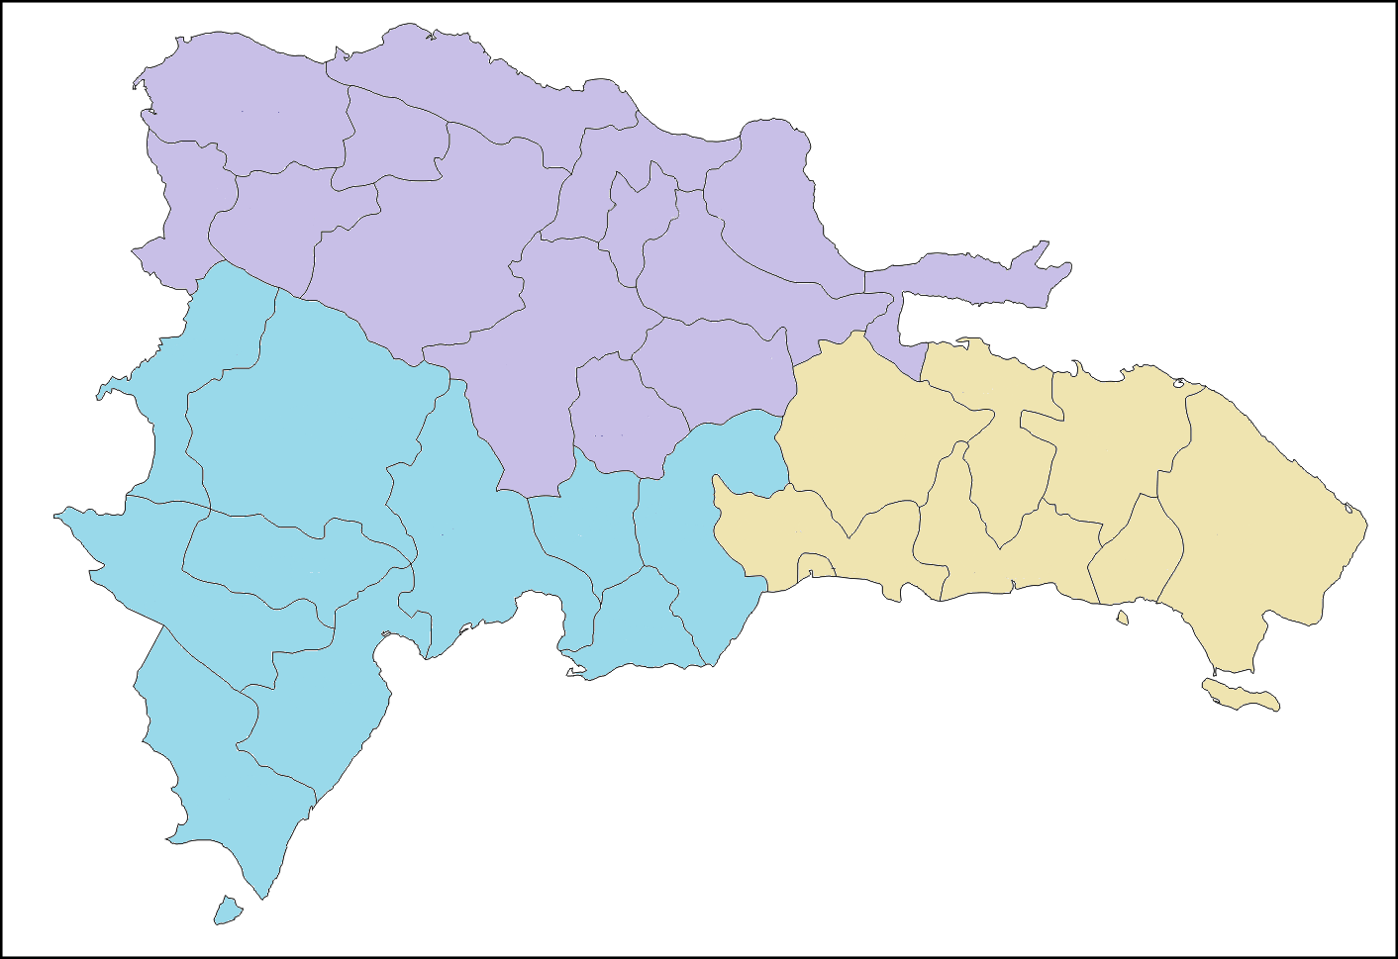

132 CEP

203 CEP

9 CEP

Fuente: Departamento Ética e Integridad Gubernamental

DIRECCIÓN GENERAL DE ÉTICA E INTEGRIDAD GUBERNAMENTAL
"Año del Fomento a la Vivienda"

PORCENTAJE DE COMISIONES DE ÉTICA PÚBLICA (CEP) CONFORMADAS POR MACROREGIÓN DEL 2006 A SEPTIEMBRE 2016
 | Total
Norte | 134
Sureste | 205
Suroeste | 9

MACROREGIÓN | CANTIDAD
Norte | 132
Sureste | 203
Suroeste | 9
TOTAL | 344

